Worksheet
歯科衛生士 | 2015 | 歯・口腔の構造と機能 |  | 2015_dh_15_am001
 |  | 外側面の一部を除去した顎骨の写真を別に示す。 矢印で示すのはどれか。
 |  | 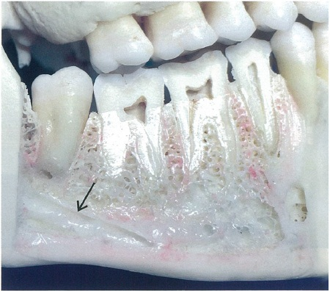
 |  | 1 | 歯槽孔
 |  | 2 | 卵円孔
 |  | 3 | 切歯管
 |  | 4 | 下顎管 | 正解
歯科衛生士 | 2015 | 人体の構造と機能 |  | 2015_dh_15_am002
 |  | 骨改造＜リモデリング＞で、脱灰して骨基質を吸収するのはどれか。
 |  | 1 | 骨細胞
 |  | 2 | 骨芽細胞
 |  | 3 | 破骨細胞 | 正解
 |  | 4 | マクロファージ
歯科衛生士 | 2015 | 歯・口腔の構造と機能 |  | 2015_dh_15_am003
 |  | 口腔周囲の写真を別に示す。 矢印で示す部位に存在する筋の運動を司るのはどれか。
 |  | 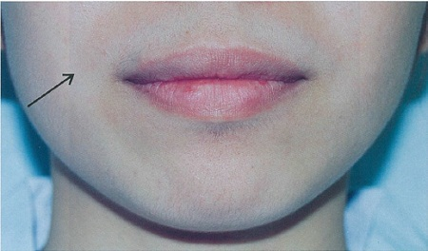
 |  | 1 | 三叉神経
 |  | 2 | 顔面神経 | 正解
 |  | 3 | 舌咽神経
 |  | 4 | 迷走神経
歯科衛生士 | 2015 | 疾病の成り立ち及び回復過程の促進 |  | 2015_dh_15_am004
 |  | 乳歯の頬側面と咬合面を図に示す。 矢印で示す部位の名称はどれか。
 |  | 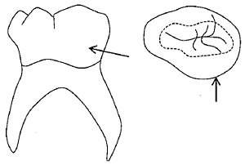
 |  | 1 | 介在結節
 |  | 2 | 基底結節
 |  | 3 | 臼歯結節 | 正解
 |  | 4 | 中心結節
歯科衛生士 | 2015 | 人体の構造と機能 |  | 2015_dh_15_am005
 |  | 体重65kgの成人男性の血液量はどれか。
 |  | 1 | 1L
 |  | 2 | 2L
 |  | 3 | 5L | 正解
 |  | 4 | 10L
歯科衛生士 | 2015 | 人体の構造と機能 |  | 2015_dh_15_am006
 |  | （ ）に入る語句の組合せで正しいのはどれか。 体温は（①）が（②）よりも高い。
 |  | 1 | （①）食 前 -- （②）食 後
 |  | 2 | （①）小 児 -- （②）成 人 | 正解
 |  | 3 | （①）男 性 -- （②）女 性
 |  | 4 | （①）朝 方 -- （②）夕 方
歯科衛生士 | 2015 | 歯・口腔の健康と予防に関わる人間と社会の仕組み |  | 2015_dh_15_am007
 |  | ペリクルで正しいのはどれか。
 |  | 1 | 上皮細胞からなる。
 |  | 2 | 厚さは10～20μmである。
 |  | 3 | 細菌や有機物質を吸着しやすい。 | 正解
 |  | 4 | 酸に対する抵抗性を低下させる。
歯科衛生士 | 2015 | 歯・口腔の構造と機能 |  | 2015_dh_15_am008
 |  | ヒドロキシアパタイトのCaとPのモル比はどれか。
 |  | 1 | 2:1
 |  | 2 | 4:3
 |  | 3 | 7:5
 |  | 4 | 10:6 | 正解
歯科衛生士 | 2015 | 歯・口腔の構造と機能 |  | 2015_dh_15_am009
 |  | 歯の異常と好発部位の組合せで正しいのはどれか。
 |  | 1 | 矮小歯 -- 上顎中切歯
 |  | 2 | 巨大歯 -- 下顎小臼歯
 |  | 3 | 欠如歯 -- 上顎側切歯 | 正解
 |  | 4 | 癒合歯＜融合歯＞ -- 下顎大臼歯
歯科衛生士 | 2015 | 疾病の成り立ち及び回復過程の促進 |  | 2015_dh_15_am010
 |  | 平滑面う蝕におけるエナメル質う蝕を黒塗りで、象牙質う蝕を斜線で示す。 正しいう蝕円錐の形態はどれか。
 |  | 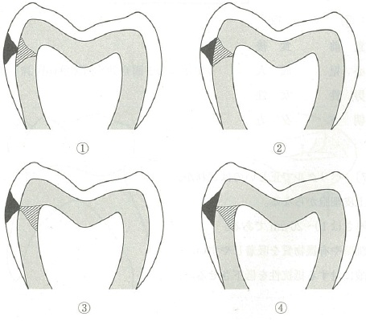
 |  | 1 | ① | 正解
 |  | 2 | ②
 |  | 3 | ③
 |  | 4 | ④
歯科衛生士 | 2015 | 疾病の成り立ち及び回復過程の促進 |  | 2015_dh_15_am011
 |  | 球菌はどれか。
 |  | 1 | Streptococcus mutans | 正解
 |  | 2 | Fusobacterium nucleatum
 |  | 3 | Porphyromonas gingivalis
 |  | 4 | Aggregatibacter actinomycetemcomitans
歯科衛生士 | 2015 | 疾病の成り立ち及び回復過程の促進 |  | 2015_dh_15_am012
 |  | 免疫グロブリンの図を示す。 この免疫グロブリンの特徴はどれか。
 |  | 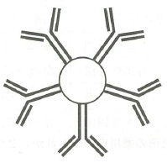
 |  | 1 | 胎盤通過能がある。
 |  | 2 | 抗原感作後に最も早く出現する。 | 正解
 |  | 3 | 免疫グロブリンの中で血清中に最も多い。
 |  | 4 | アナフィラキシー型アレルギーの原因となる。
歯科衛生士 | 2015 | 疾病の成り立ち及び回復過程の促進 |  | 2015_dh_15_am013
 |  | プリオンの本体はどれか。
 |  | 1 | DNA
 |  | 2 | RNA
 |  | 3 | 糖 質
 |  | 4 | タンパク質 | 正解
歯科衛生士 | 2015 | 疾病の成り立ち及び回復過程の促進 |  | 2015_dh_15_am014
 |  | 全身性止血薬はどれか。
 |  | 1 | ヘパリン
 |  | 2 | トロンビン
 |  | 3 | アスコルビン酸 | 正解
 |  | 4 | ワルファリンカリウム
歯科衛生士 | 2015 | 疾病の成り立ち及び回復過程の促進 |  | 2015_dh_15_am015
 |  | 歯質変色の副作用がある薬物はどれか。
 |  | 1 | アモキシシリン
 |  | 2 | セファレキシン
 |  | 3 | テトラサイクリン | 正解
 |  | 4 | クラリスロマイシン
歯科衛生士 | 2015 | 歯・口腔の健康と予防に関わる人間と社会の仕組み |  | 2015_dh_15_am016
 |  | 知覚過敏に有効な歯磨剤の薬用成分はどれか。2つ選べ。
 |  | 1 | 硝酸カリウム | 正解
 |  | 2 | 乳酸アルミニウム | 正解
 |  | 3 | 塩化ベンゼトニウム
 |  | 4 | アズレンスルホン酸ナトリウム
歯科衛生士 | 2015 | 疾病の成り立ち及び回復過程の促進 |  | 2015_dh_15_am017
 |  | 菌体外多糖類を合成するStreptococcus mutansの酵素はどれか。
 |  | 1 | アミラーゼ
 |  | 2 | トリプシン
 |  | 3 | ペルオキシダーゼ
 |  | 4 | グルコシルトランスフェラーゼ | 正解
歯科衛生士 | 2015 | 歯・口腔の健康と予防に関わる人間と社会の仕組み |  | 2015_dh_15_am018
 |  | 食品として摂取されたフッ化物の体内での動態はどれか。2つ選べ。
 |  | 1 | 脳に蓄積
 |  | 2 | 骨に沈着 | 正解
 |  | 3 | 尿中に排泄 | 正解
 |  | 4 | 肝臓で分解
歯科衛生士 | 2015 | 歯・口腔の健康と予防に関わる人間と社会の仕組み |  | 2015_dh_15_am019
 |  | 平成23年歯科疾患実態調査における年齢と歯肉の所見を表に示す。 正しいのはどれか。2つ選べ。
 |  | 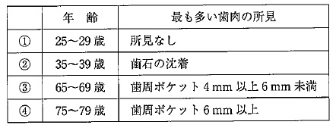
 |  | 1 | ①
 |  | 2 | ② | 正解
 |  | 3 | ③ | 正解
 |  | 4 | ④
歯科衛生士 | 2015 | 歯・口腔の健康と予防に関わる人間と社会の仕組み |  | 2015_dh_15_am020
 |  | OHI-S＜Greene&Vermillion＞とPｌI＜Silness&Löe＞で、評価する歯種が同じなのはどれか。2つ選べ。
 |  | 1 | 16 | 正解
 |  | 2 | 26
 |  | 3 | 36 | 正解
 |  | 4 | 46
歯科衛生士 | 2015 | 歯・口腔の健康と予防に関わる人間と社会の仕組み |  | 2015_dh_15_am021
 |  | ある中学校1年生（30名）の学校歯科健康診断の結果を表に示す。 DMFT指数はどれか。
 |  | 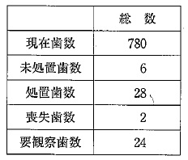
 |  | 1 | 0.05
 |  | 2 | 1.2 | 正解
 |  | 3 | 2
 |  | 4 | 6
歯科衛生士 | 2015 | 歯・口腔の健康と予防に関わる人間と社会の仕組み |  | 2015_dh_15_am022
 |  | 健康増進法に基づく市町村の健康増進事業はどれか。2つ選べ。
 |  | 1 | 特定健康診査
 |  | 2 | 歯周疾患検診 | 正解
 |  | 3 | 特殊健康診断
 |  | 4 | 骨粗鬆症検診 | 正解
歯科衛生士 | 2015 | 歯・口腔の健康と予防に関わる人間と社会の仕組み |  | 2015_dh_15_am023
 |  | 職業性歯科疾患で、原因物質と疾病・症状を表に示す。 正しいのはどれか。2つ選べ。
 |  | 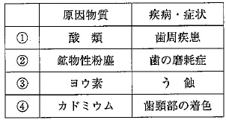
 |  | 1 | ①
 |  | 2 | ② | 正解
 |  | 3 | ③
 |  | 4 | ④ | 正解
歯科衛生士 | 2015 | 歯・口腔の健康と予防に関わる人間と社会の仕組み |  | 2015_dh_15_am024
 |  | 我が国における最近10年間の死因別粗死亡率で減少傾向を示しているのはどれか。
 |  | 1 | 肺 炎
 |  | 2 | 心疾患
 |  | 3 | 脳血管疾患 | 正解
 |  | 4 | 悪性新生物
歯科衛生士 | 2015 | 歯・口腔の健康と予防に関わる人間と社会の仕組み |  | 2015_dh_15_am025
 |  | （ ）に入る語句はどれか。 大気汚染物質であるPM2.5は粒子の（ ）によって規定される。
 |  | 1 | 重 量
 |  | 2 | 体 積
 |  | 3 | 外 径 | 正解
 |  | 4 | 濃 度
歯科衛生士 | 2015 | 歯・口腔の健康と予防に関わる人間と社会の仕組み |  | 2015_dh_15_am026
 |  | 新興感染症はどれか。2つ選べ。
 |  | 1 | 結 核
 |  | 2 | マラリア
 |  | 3 | エボラ出血熱 | 正解
 |  | 4 | 重症急性呼吸器症候群＜SARS＞ | 正解
歯科衛生士 | 2015 | 歯・口腔の健康と予防に関わる人間と社会の仕組み |  | 2015_dh_15_am027
 |  | 身長160cmの女性。肥満の基準値＜BMI 25.0＞に最も近い体重はどれか。
 |  | 1 | 54kg
 |  | 2 | 59kg
 |  | 3 | 64kg | 正解
 |  | 4 | 69kg
歯科衛生士 | 2015 | 歯・口腔の健康と予防に関わる人間と社会の仕組み |  | 2015_dh_15_am028
 |  | 法令を優先順位の高い順に左から示す。正しいのはどれか。
 |  | 1 | 憲 法 条 例 法 律 命 令＜政令・省令＞
 |  | 2 | 法 律 憲 法 条 例 命 令＜政令・省令＞
 |  | 3 | 憲 法 法 律 命 令＜政令・省令＞ 条 例 | 正解
 |  | 4 | 法 律 憲 法 命 令＜政令・省令＞ 条 例
歯科衛生士 | 2015 | 歯・口腔の健康と予防に関わる人間と社会の仕組み |  | 2015_dh_15_am029
 |  | 医療法における医療提供の理念で（ ）に入る語句はどれか。 医療の担い手は医療を提供するにあたり適切な説明を行い、医療を受ける者の（ ）を得るように努めなければならない。
 |  | 1 | 協 力
 |  | 2 | 理 解 | 正解
 |  | 3 | 安 心
 |  | 4 | 情 報
歯科衛生士 | 2015 | 歯・口腔の健康と予防に関わる人間と社会の仕組み |  | 2015_dh_15_am030
 |  | 国民健康保険法で定める保険者はどれか。2つ選べ。
 |  | 1 | 事業者
 |  | 2 | 市町村 | 正解
 |  | 3 | 共済組合
 |  | 4 | 国民健康保険組合 | 正解
歯科衛生士 | 2015 | 歯・口腔の健康と予防に関わる人間と社会の仕組み |  | 2015_dh_15_am031
 |  | 食事バランスガイドにおける主菜はどれか。
 |  | 1 | 野 菜
 |  | 2 | ごはん
 |  | 3 | 肉・魚類 | 正解
 |  | 4 | 菓子・嗜好飲料
歯科衛生士 | 2015 | 歯・口腔の健康と予防に関わる人間と社会の仕組み |  | 2015_dh_15_am032
 |  | 日本人の食事摂取基準において、最も値が小さいのはどれか。
 |  | 1 | 目安量
 |  | 2 | 推奨量
 |  | 3 | 耐容上限量
 |  | 4 | 推定平均必要量 | 正解
歯科衛生士 | 2015 | 歯・口腔の健康と予防に関わる人間と社会の仕組み |  | 2015_dh_15_am033
 |  | 歯科衛生士の義務として正しいのはどれか。2つ選べ。
 |  | 1 | 秘密保持 | 正解
 |  | 2 | パターナリズムの実践
 |  | 3 | 2年間の業務記録の保管
 |  | 4 | 2年ごとの業務従事者届の提出 | 正解
歯科衛生士 | 2015 | 臨床歯科医学 |  | 2015_dh_15_am034
 |  | エックス線撮影において、デジタル撮影システムがエックス線写真撮影よりも優れているのはどれか。2つ選べ。
 |  | 1 | 被曝線量 | 正解
 |  | 2 | 空間分解能
 |  | 3 | 画像拡大率
 |  | 4 | 画質改善処理 | 正解
歯科衛生士 | 2015 | 臨床歯科医学 |  | 2015_dh_15_am035
 |  | 血液凝固因子の検査はどれか。
 |  | 1 | PT | 正解
 |  | 2 | CRP
 |  | 3 | HbA1c
 |  | 4 | γ-GTP
歯科衛生士 | 2015 | 臨床歯科医学 |  | 2015_dh_15_am036
 |  | HBe抗原陽性患者の印象採得物の消毒に有効なのはどれか。
 |  | 1 | ポビドンヨード
 |  | 2 | グルタールアルデヒド | 正解
 |  | 3 | 塩化ベンザルコニウム
 |  | 4 | 塩酸クロールヘキシジン
歯科衛生士 | 2015 | 臨床歯科医学 |  | 2015_dh_15_am037
 |  | インプラント体に用いられる材料はどれか。2つ選べ。
 |  | 1 | チタン合金 | 正解
 |  | 2 | ステンレス鋼
 |  | 3 | コバルトクロム合金
 |  | 4 | ヒドロキシアパタイト | 正解
歯科衛生士 | 2015 | 歯科診療補助論 |  | 2015_dh_15_am038
 |  | 歯科用治療器具の写真を別に示す。 これを使用する窩洞はどれか。
 |  | 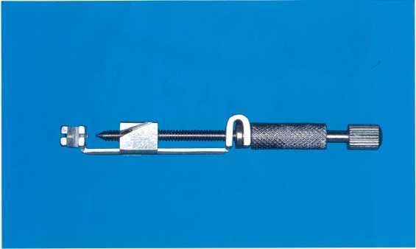
 |  | 1 | 1級
 |  | 2 | 2級 | 正解
 |  | 3 | 3級
 |  | 4 | 4級
歯科衛生士 | 2015 | 歯科診療補助論 |  | 2015_dh_15_am039
 |  | 歯科治療用器材の写真を別に示す。 これを使用するのはどれか。2つ選べ。
 |  | 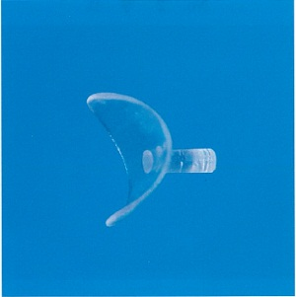
 |  | 1 | メタルインレー修復
 |  | 2 | コンポジットレジン修復 | 正解
 |  | 3 | ポーセレンラミネートべニア修復
 |  | 4 | 光硬化型グラスアイオノマーセメント修復 | 正解
歯科衛生士 | 2015 | 臨床歯科医学 |  | 2015_dh_15_am040
 |  | セラミックインレーがメタルインレーに比較して優れているのはどれか。
 |  | 1 | 延展性
 |  | 2 | 審美性 | 正解
 |  | 3 | 適合性
 |  | 4 | 破壊靱性
歯科衛生士 | 2015 | 臨床歯科医学 |  | 2015_dh_15_am041
 |  | 16歳の男子。上顎左側第一大臼歯の痛みを訴えて来院した。1年前からう蝕に気づいていたが放置していたところ、1週前から咀嚼時に疼痛を感じるようになったという。初診時の口腔内写真（A）とエックス線写真（B）を別に示す。 疑われるのはどれか。
 |  | 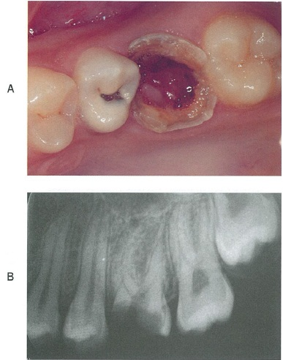
 |  | 1 | 歯根肉芽腫
 |  | 2 | 上行性歯髄炎
 |  | 3 | 急性化膿性歯髄炎
 |  | 4 | 慢性増殖性歯髄炎 | 正解
歯科衛生士 | 2015 | 臨床歯科医学 |  | 2015_dh_15_am042
 |  | 根尖性歯周炎の図を示す。矢印は感染経路を示す。 コロナルリーケージはどれか。
 |  | 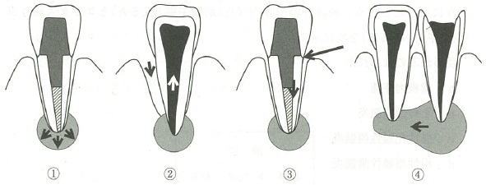
 |  | 1 | ①
 |  | 2 | ②
 |  | 3 | ③ | 正解
 |  | 4 | ④
歯科衛生士 | 2015 | 臨床歯科医学 |  | 2015_dh_15_am043
 |  | 34歳の男性。歯肉の疼痛を訴えて来院した。3日前から歯肉に強い自発痛と接触痛を感じているという。現症として38.2℃の発熱と強い口臭を示した。初診時の口腔内写真を別に示す。 疑われるのはどれか。
 |  | 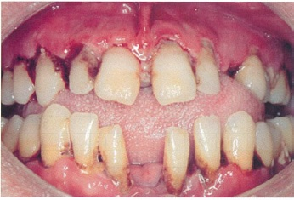
 |  | 1 | 薬物性歯肉増殖症
 |  | 2 | 慢性剝離性歯肉炎
 |  | 3 | アレルギー性歯肉炎
 |  | 4 | 壊死性潰瘍性歯周炎 | 正解
歯科衛生士 | 2015 | 臨床歯科医学 |  | 2015_dh_15_am044
 |  | 55歳の女性。下顎左側前歯部歯肉の腫脹を訴えて来院した。2か月前から気づいていたが放置していたという。慢性歯周炎と診断され歯周基本治療を行った。初診時の検査でCEJから歯肉辺縁までの距離はいずれの部位も0mm、再評価時は2mmであった。初診時の口腔内写真（A）と歯周組織検査結果の一部（A）、再評価時の口腔内写真（B）と歯周組織検査結果の一部（B）を別に示す。 改善したのはどれか。2つ選べ。
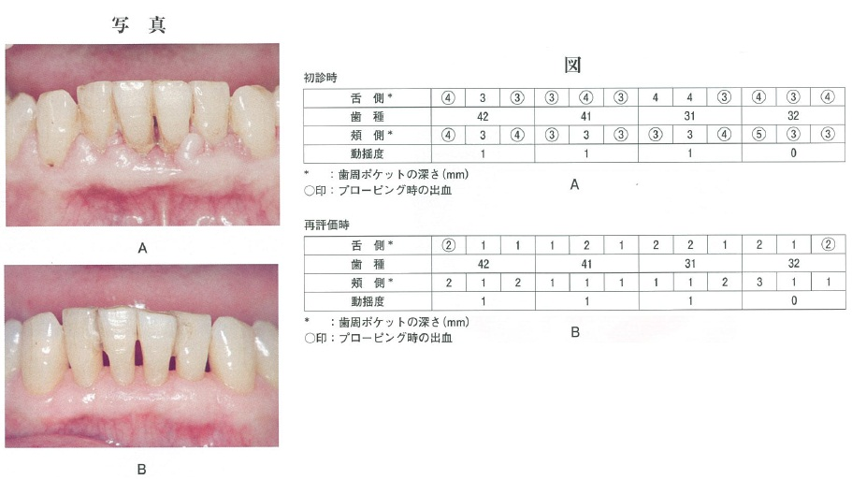
 |  | 1 | 歯肉の炎症 | 正解
 |  | 2 | 付着歯肉幅
 |  | 3 | プロービングデプス | 正解
 |  | 4 | アタッチメントレベル
歯科衛生士 | 2015 | 臨床歯科医学 |  | 2015_dh_15_am045
 |  | 咬合器の顆路角を決定できるのはどれか。
 |  | 1 | 筋電図
 |  | 2 | 開口量検査
 |  | 3 | チェックバイト法 | 正解
 |  | 4 | フェイスボウトランスファー
歯科衛生士 | 2015 | 歯科診療補助論 |  | 2015_dh_15_am046
 |  | 固定性補綴装置の咬合採得に用いられるのはどれか。2つ選べ。
 |  | 1 | 寒 天
 |  | 2 | ワックス | 正解
 |  | 3 | アルジネート
 |  | 4 | シリコーンラバー | 正解
歯科衛生士 | 2015 | 臨床歯科医学 |  | 2015_dh_15_am047
 |  | 72歳の男性。上顎義歯補修のため鉤脚をろう着した支台装置を製作した。支台装置の写真（A）と第二小臼歯部に支台装置を追補し、上顎に装着された部分床義歯の頬側面観写真（B）を別に示す。 追補された支台装置の種類はどれか。2つ選べ。
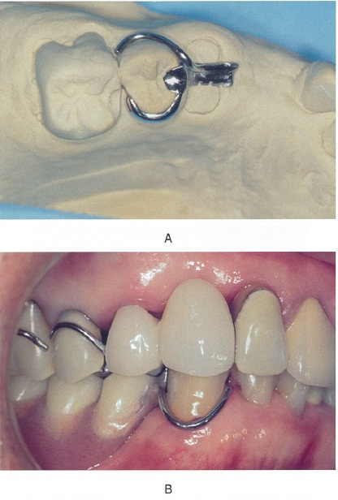
 |  | 1 | RPI鉤
 |  | 2 | ローチ鉤
 |  | 3 | レスト付二腕鉤 | 正解
 |  | 4 | コンビネーション鉤 | 正解
歯科衛生士 | 2015 | 臨床歯科医学 |  | 2015_dh_15_am048
 |  | CAD/CAM装置を用いて加工できる材料はどれか。2つ選べ。
 |  | 1 | レイヤリング用陶材
 |  | 2 | 義歯裏装用シリコーン
 |  | 3 | コンポジットレジンブロック | 正解
 |  | 4 | フレームワーク用ジルコニア | 正解
歯科衛生士 | 2015 | 臨床歯科医学 |  | 2015_dh_15_am049
 |  | TNM分類でNが示すのはどれか。
 |  | 1 | 原発腫瘍の大きさ
 |  | 2 | 隣接臓器転移の有無
 |  | 3 | 遠隔臓器転移の有無
 |  | 4 | 所属リンパ節転移の有無と広がり | 正解
歯科衛生士 | 2015 | 臨床歯科医学 |  | 2015_dh_15_am050
 |  | 60歳の女性。左側顎下部の違和感を訴えて来院した。食事時に左側顎下部に痛みを自覚するという。診断の結果、外科的処置を行うことになった。初診時のエックス線写真（A）と術中の口腔内写真（B）を別に示す。 摘出しているのはどれか。
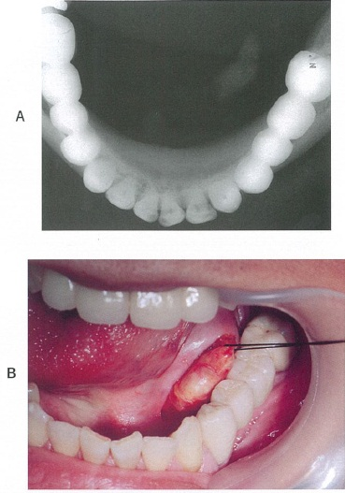
 |  | 1 | 唾 石 | 正解
 |  | 2 | ガマ腫
 |  | 3 | 迷入歯
 |  | 4 | 下顎隆起
歯科衛生士 | 2015 | 臨床歯科医学 |  | 2015_dh_15_am051
 |  | 23歳の女性。下顎右側水平埋伏智歯の抜歯を行った。術中は異常なく経過した。 術直後に確認するのはどれか。2つ選べ。
 |  | 1 | 止血状態 | 正解
 |  | 2 | 感染の有無
 |  | 3 | 口腔清掃状態
 |  | 4 | バイタルサイン | 正解
歯科衛生士 | 2015 | 臨床歯科医学 |  | 2015_dh_15_am052
 |  | 乳歯列の図を示す。 霊長空隙はどれか。2つ選べ。
 |  | 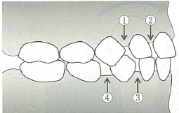
 |  | 1 | ① | 正解
 |  | 2 | ②
 |  | 3 | ③
 |  | 4 | ④ | 正解
歯科衛生士 | 2015 | 臨床歯科医学 |  | 2015_dh_15_am053
 |  | 口腔内写真を別に示す。 歯列弓形態を表すのはどれか。2つ選べ。
 |  | 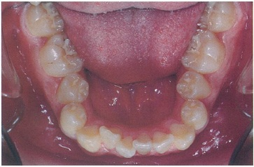
 |  | 1 | 狭窄歯列弓 | 正解
 |  | 2 | 空隙歯列弓
 |  | 3 | 鞍状歯列弓 | 正解
 |  | 4 | V字型歯列弓
歯科衛生士 | 2015 | 臨床歯科医学 |  | 2015_dh_15_am054
 |  | 矯正力による歯の傾斜移動を図に示す。 矢印で示す歯の移動で歯槽骨吸収が生じる部位はどれか。2つ選べ。
 |  | 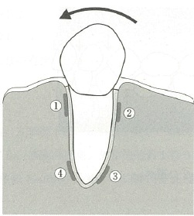
 |  | 1 | ① | 正解
 |  | 2 | ②
 |  | 3 | ③ | 正解
 |  | 4 | ④
歯科衛生士 | 2015 | 臨床歯科医学 |  | 2015_dh_15_am055
 |  | 試適時に変形した矯正材料の写真を別に示す。 形態の修正に用いるのはどれか。
 |  | 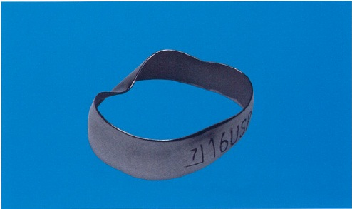
 |  | 1 | バンドシーター
 |  | 2 | バンドプッシャー
 |  | 3 | バンドリムービングプライヤー
 |  | 4 | バンドコンタリングプライヤー | 正解
歯科衛生士 | 2015 | 臨床歯科医学 |  | 2015_dh_15_am056
 |  | 4歳の男児。下顎左側乳切歯の形の違いを気にして来院した。初診時の口腔内写真（A）とエックス線写真（B）を別に示す。 歯の形態異常はどれか。
 |  | 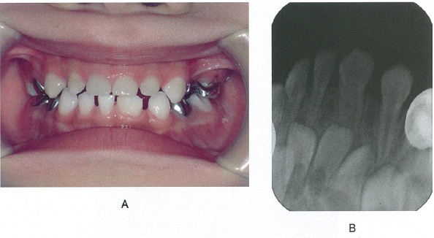
 |  | 1 | 栓状歯
 |  | 2 | 双生歯
 |  | 3 | 癒合歯＜融合歯＞ | 正解
 |  | 4 | ハッチンソンの歯
歯科衛生士 | 2015 | 臨床歯科医学 |  | 2015_dh_15_am057
 |  | 水酸化カルシウム製剤を用いた乳歯の歯髄切断法の目的で正しいのはどれか。
 |  | 1 | 歯髄の消炎鎮痛
 |  | 2 | 歯髄の凝固壊死
 |  | 3 | 象牙質橋の形成 | 正解
 |  | 4 | う蝕象牙質の再石灰化
歯科衛生士 | 2015 | 臨床歯科医学 |  | 2015_dh_15_am058
 |  | 4歳の男児。う蝕の治療を希望して来院した。同年齢の小児が治療を受けている様子を見学させながら、これからの治療の流れを説明した。 行った対応はどれか。
 |  | 1 | モデリング法 | 正解
 |  | 2 | フラッディング法
 |  | 3 | トークンエコノミー法
 |  | 4 | ハンドオーバーマウス法
歯科衛生士 | 2015 | 臨床歯科医学 |  | 2015_dh_15_am059
 |  | 摂食嚥下障害者に対する機能訓練の写真を別に示す。 この訓練の目的はどれか。
 |  | 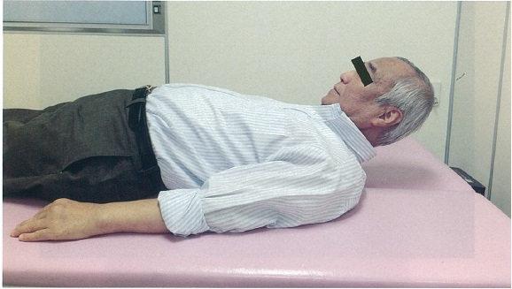
 |  | 1 | 嚥下反射の促進
 |  | 2 | 食道入口部の開大 | 正解
 |  | 3 | 呼吸と嚥下の協調
 |  | 4 | 喉頭蓋の反転の強化
歯科衛生士 | 2015 | 臨床歯科医学 |  | 2015_dh_15_am060
 |  | 口腔内装置の写真を別に示す。 適応症はどれか。
 |  | 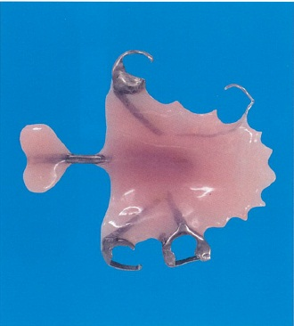
 |  | 1 | 舌挙上不全
 |  | 2 | 食塊形成不全
 |  | 3 | 口唇閉鎖不全
 |  | 4 | 軟口蓋挙上不全 | 正解
歯科衛生士 | 2015 | 臨床歯科医学 |  | 2015_dh_15_am061
 |  | 経鼻経管栄養について正しいのはどれか。
 |  | 1 | 胃食道逆流を生じる危険がない。
 |  | 2 | チューブ交換は5～6か月ごとである。
 |  | 3 | 胃瘻よりも容易にチューブを留置できる。 | 正解
 |  | 4 | 水分と栄養を投与するときのみ挿入する。
歯科衛生士 | 2015 | 歯・口腔の健康と予防に関わる人間と社会の仕組み |  | 2015_dh_15_am062
 |  | 88歳の女性。要介護4で、60人が入所できる高齢者施設に半年前に住民票を移して生活している。 この施設はどれか。
 |  | 1 | 老人保健施設
 |  | 2 | グループホーム
 |  | 3 | デイケアセンター
 |  | 4 | 特別養護老人ホーム | 正解
歯科衛生士 | 2015 | 歯科予防処置論 |  | 2015_dh_15_am063
 |  | 歯間部および歯肉の形態異常と関連する要因の組合せで正しいのはどれか。
 |  | 1 | クレフト -- 不適切なブラッシング | 正解
 |  | 2 | フェストゥーン -- 喫 煙
 |  | 3 | テンションリッジ -- 咬合性外傷
 |  | 4 | ブラックトライアングル -- 抗菌薬の長期連用
歯科衛生士 | 2015 | 歯科予防処置論 |  | 2015_dh_15_am064
 |  | グレーシータイプキュレットの写真を別に示す。 歯肉縁下での操作時に歯根面と平行になるのはどれか。
 |  | 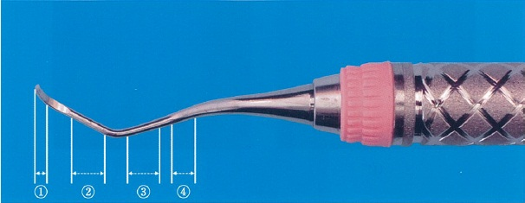
 |  | 1 | ①
 |  | 2 | ② | 正解
 |  | 3 | ③
 |  | 4 | ④
歯科衛生士 | 2015 | 歯科予防処置論 |  | 2015_dh_15_am065
 |  | パノラマエックス線写真を別に示す。 観察できるのはどれか。2つ選べ。
 |  | 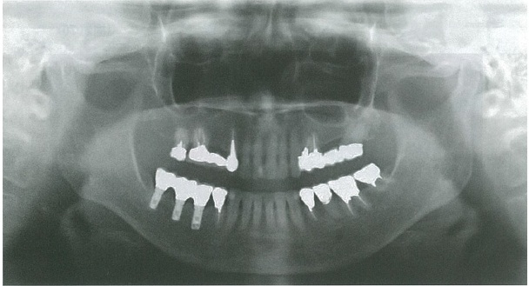
 |  | 1 | ブリッジ | 正解
 |  | 2 | 遊離端義歯
 |  | 3 | インプラント | 正解
 |  | 4 | 矯正用ワイヤー
歯科衛生士 | 2015 | 歯科予防処置論 |  | 2015_dh_15_am066
 |  | う蝕の第二次予防はどれか。
 |  | 1 | 口腔清掃
 |  | 2 | 間食指導
 |  | 3 | 義歯装着
 |  | 4 | フッ化ジアンミン銀塗布 | 正解
歯科衛生士 | 2015 | 歯科予防処置論 |  | 2015_dh_15_am067
 |  | 歯周治療後のメインテナンスの意義で誤っているのはどれか。
 |  | 1 | 患者教育
 |  | 2 | 歯周組織の病変の治療 | 正解
 |  | 3 | モチベーションの再強化
 |  | 4 | 歯周疾患の再発の早期発見
歯科衛生士 | 2015 | 臨床歯科医学 |  | 2015_dh_15_am068
 |  | 歯周病がリスクファクターとなる可能性が指摘されているのはどれか。2つ選べ。
 |  | 1 | 乳 癌
 |  | 2 | 誤嚥性肺炎 | 正解
 |  | 3 | 低体重児出産 | 正解
 |  | 4 | 筋萎縮性側索硬化症
歯科衛生士 | 2015 | 歯科予防処置論 |  | 2015_dh_15_am069
 |  | 上顎右側中切歯のプロービング時の写真を別に示す。 正しい挿入操作はどれか。
 |  | 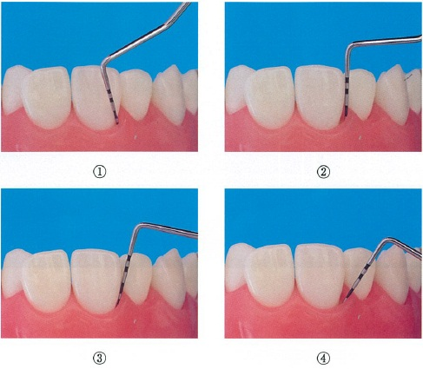
 |  | 1 | ①
 |  | 2 | ②
 |  | 3 | ③ | 正解
 |  | 4 | ④
歯科衛生士 | 2015 | 歯科予防処置論 |  | 2015_dh_15_am070
 |  | 45歳の女性。咬合痛を訴えて来院した。歯周組織検査時の写真を別に示す。 検査内容はどれか。
 |  | 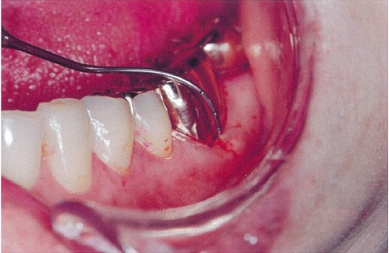
 |  | 1 | 歯の動揺度
 |  | 2 | 根分岐部病変の程度 | 正解
 |  | 3 | 歯肉縁下のプラーク量
 |  | 4 | 歯根膜腔の拡大の有無
歯科衛生士 | 2015 | 歯科予防処置論 |  | 2015_dh_15_am071
 |  | グレーシータイプキュレット＃5の刃部を拡大した写真を別に示す。 矢印に示す部位でシャープニングの対象とならないのはどれか。
 |  | 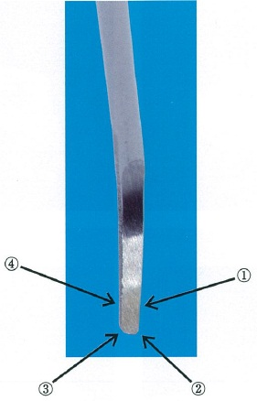
 |  | 1 | ①
 |  | 2 | ②
 |  | 3 | ③
 |  | 4 | ④ | 正解
歯科衛生士 | 2015 | 歯科予防処置論 |  | 2015_dh_15_am072
 |  | シックルスケーラーの執筆状変法把持法の写真を別に示す。 正しいのはどれか。

 |  | 1 | ①
 |  | 2 | ②
 |  | 3 | ③ | 正解
 |  | 4 | ④
歯科衛生士 | 2015 | 歯科予防処置論 |  | 2015_dh_15_am073
 |  | 上顎のスケーリング時の頭部を設定した写真を別に示す。 適したマキシラアングルはどれか。
 |  | 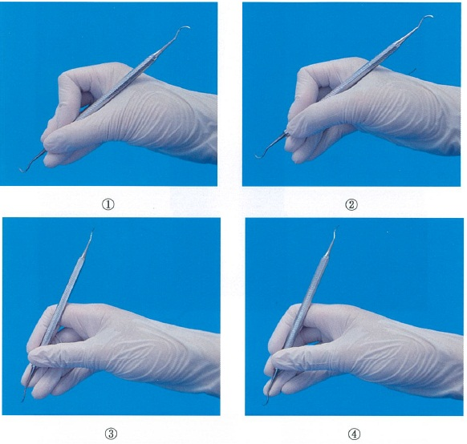 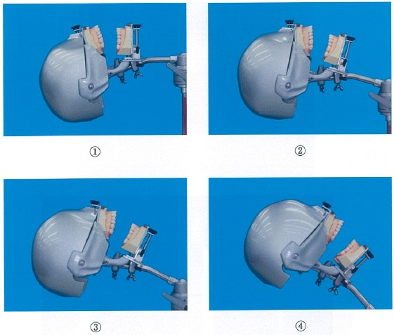
 |  | 1 | ① | 正解
 |  | 2 | ②
 |  | 3 | ③
 |  | 4 | ④
歯科衛生士 | 2015 | 歯科予防処置論 |  | 2015_dh_15_am074
 |  | 30歳の女性。歯面の色素沈着を訴えて来院した。妊娠高血圧症の治療を行っている。 使用すべきでない器材はどれか。
 |  | 1 | エアスケーラー
 |  | 2 | 超音波スケーラー
 |  | 3 | ポリッシングブラシ
 |  | 4 | 炭酸水素ナトリウム歯面清掃器 | 正解
歯科衛生士 | 2015 | 歯・口腔の健康と予防に関わる人間と社会の仕組み |  | 2015_dh_15_am075
 |  | 日本人1日当たりの食品からのフッ素摂取量はどれか。
 |  | 1 | 1～3mg | 正解
 |  | 2 | 5～10mg
 |  | 3 | 15～20mg
 |  | 4 | 25～30mg
歯科衛生士 | 2015 | 歯科予防処置論 |  | 2015_dh_15_am076
 |  | う蝕活動性試験の目的はどれか。2つ選べ。
 |  | 1 | う蝕進行度の判定
 |  | 2 | リコール間隔の決定 | 正解
 |  | 3 | 一人平均う蝕歯数の算出
 |  | 4 | う蝕予防プログラムの立案 | 正解
歯科衛生士 | 2015 | 歯科予防処置論 |  | 2015_dh_15_am077
 |  | APF歯面塗布剤の取扱いで正しいのはどれか。
 |  | 1 | 冷凍庫に保存する。
 |  | 2 | ガラス瓶に保存する。
 |  | 3 | 塗布の直前に濃度を調整する。
 |  | 4 | 事前に必要量を分注しておく。 | 正解
歯科衛生士 | 2015 | 歯科予防処置論 |  | 2015_dh_15_am078
 |  | フッ化物洗口に用いられるのはどれか。
 |  | 1 | フッ化第一スズ
 |  | 2 | フッ化ナトリウム | 正解
 |  | 3 | リン酸酸性フッ化ナトリウム
 |  | 4 | モノフルオロリン酸ナトリウム
歯科衛生士 | 2015 | 歯科予防処置論 |  | 2015_dh_15_am079
 |  | 12歳の女児。歯科予防処置を希望して来院した。永久歯は28本萌出している。これまで歯科予防処置の既往はない。今回、小窩裂溝塡塞を行うことになった。 処置の優先順位の高い歯はどれか。
 |  | 1 | 第一小臼歯
 |  | 2 | 第二小臼歯
 |  | 3 | 第一大臼歯
 |  | 4 | 第二大臼歯 | 正解
歯科衛生士 | 2015 | 歯科保健指導論 |  | 2015_dh_15_am080
 |  | 58歳の男性。2年前の脳梗塞で軽度の後遺症が残存している。 歯科衛生士との会話を下に示す。 歯科衛生士：こんにちは。①今日はどのようにして来られましたか。 患 者：妻の運転で車で来ました。 歯科衛生士：歯磨きについてお聞きします。②ご自宅ではどこで歯磨きされていますか。 患 者：風呂場の洗面所で歯磨きします。 歯科衛生士：③お口に汚れが残っていますが、磨きにくいですか。 患 者：そうなんです。この歯ブラシを使っているのですが… 歯科衛生士：グリップが細いですね。④こちらの柄の太いものを試してはいかがですか。 患 者：確かに力が入ります。ありがとうございました。 ノーマライゼーションの対応に該当するのはどれか。
 |  | 1 | ①
 |  | 2 | ②
 |  | 3 | ③
 |  | 4 | ④ | 正解
歯科衛生士 | 2015 | 臨床歯科医学 |  | 2015_dh_15_am081
 |  | 改訂水飲みテストで正しいのはどれか。2つ選べ。
 |  | 1 | 3mLの冷水を用いる。 | 正解
 |  | 2 | 不顕性誤嚥を検出する。
 |  | 3 | 嚥下機能の確定診断となる。
 |  | 4 | 嚥下後の呼吸状態、むせ及び発声を観察する。 | 正解
歯科衛生士 | 2015 | 臨床歯科医学 |  | 2015_dh_15_am082
 |  | Japan Coma Scale＜JCS＞のⅡ-20を表すのはどれか。
 |  | 1 | 体をゆさぶると開眼する。 | 正解
 |  | 2 | 痛み刺激に全く反応しない。
 |  | 3 | 意識清明とはいえない状態である。
 |  | 4 | 痛み刺激を与えても覚醒しないが顔をしかめる。
歯科衛生士 | 2015 | 歯科保健指導論 |  | 2015_dh_15_am083
 |  | 35歳の男性。定期健康診査で来院した。 ①冷たいものを食べると歯がしみるといっており、口腔を観察すると、②歯肉に退縮がみられた。③歯は朝食後と就寝前に磨いているという。いつものように磨いてもらうと、④歯ブラシを大きく横に動かしていた。 Oデータはどれか。2つ選べ。
 |  | 1 | ①
 |  | 2 | ② | 正解
 |  | 3 | ③
 |  | 4 | ④ | 正解
歯科衛生士 | 2015 | 歯科保健指導論 |  | 2015_dh_15_am084
 |  | O’LearyのPCRで正しいのはどれか。2つ選べ。
 |  | 1 | 地域集団の把握に適している。
 |  | 2 | 診査対象に第三大臼歯は含まない。
 |  | 3 | 歯頸部プラークの付着の有無を評価する。 | 正解
 |  | 4 | 診査対象にブリッジのポンティックは含まない。 | 正解
歯科衛生士 | 2015 | 歯科保健指導論 |  | 2015_dh_15_am085
 |  | 義歯の写真（A）と口腔清掃用品の写真（B）を別に示す。 この義歯を清掃するための用具はどれか。2つ選べ。
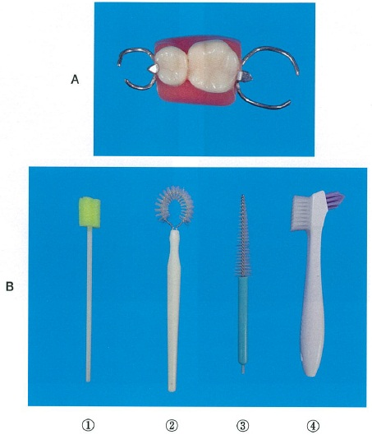
 |  | 1 | ①
 |  | 2 | ②
 |  | 3 | ③ | 正解
 |  | 4 | ④ | 正解
歯科衛生士 | 2015 | 歯科保健指導論 |  | 2015_dh_15_am086
 |  | 判定基準に歯石の沈着が含まれるのはどれか。
 |  | 1 | GI＜Löe＆Silness＞
 |  | 2 | OHI | 正解
 |  | 3 | PHP
 |  | 4 | PMA index
歯科衛生士 | 2015 | 臨床歯科医学 |  | 2015_dh_15_am087
 |  | 乳幼児の口腔清掃と開始時期の組合せで適切なのはどれか。
 |  | 1 | 歯ブラシに慣らす -- 7～8か月 | 正解
 |  | 2 | ブクブクうがい -- 12か月
 |  | 3 | 就寝前の歯磨きの習慣化 -- 24か月
 |  | 4 | 本人磨きの練習 -- 48か月
歯科衛生士 | 2015 | 歯科保健指導論 |  | 2015_dh_15_am088
 |  | RDテスト®の結果の写真を別に示す。 結果の説明で正しいのはどれか。
 |  | 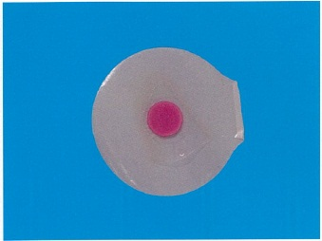
 |  | 1 | 歯の質がやや弱いです。
 |  | 2 | 唾液の分泌量が少なめです。
 |  | 3 | 歯ぐきに炎症があるようです。
 |  | 4 | むし歯の原因菌が多いと思われます。 | 正解
歯科衛生士 | 2015 | 歯科保健指導論 |  | 2015_dh_15_am089
 |  | 82歳の男性。右片麻痺があり、義歯の清掃が難しいという。 口腔清掃自立度＜改訂BDR指標＞の評価を表に示す。 男性への指導内容で適切なのはどれか。2つ選べ。
 |  | 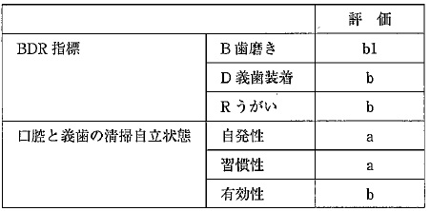
 |  | 1 | うがいの練習 | 正解
 |  | 2 | 口腔清掃習慣の確立
 |  | 3 | 義歯清掃用具の選択 | 正解
 |  | 4 | ファーラ位での口腔清掃
歯科衛生士 | 2015 | 歯科保健指導論 |  | 2015_dh_15_am090
 |  | 1歳1か月の男児の母親へ摂食に関する指導を行うことになった。男児の現在の状態を以下に示す。 ・上下左右乳切歯＜8本＞が萌出している。 ・バナナなどの離乳食を手でつかんで、口に押し込むようにしている。 ・舌を上下、左右に動かして、押しつぶすように食べている。 ・水分をコップで一口ずつ飲んでいる。 指導で適切なのはどれか。2つ選べ。
 |  | 1 | 一口量を覚えさせていく。 | 正解
 |  | 2 | 平らなスプーンを使用させる。
 |  | 3 | 手づかみで食べさせないようにする。
 |  | 4 | やわらかなものを前歯でかみ取らせる。 | 正解
歯科衛生士 | 2015 | 臨床歯科医学 |  | 2015_dh_15_am091
 |  | 73歳の男性。食事がうまく摂れないと相談を受け、歯科医師とともに訪問した。1年前に脳出血を発症し、現在、在宅療養中であるという。 最近の栄養アセスメント結果を表に示す。 低栄養を疑うのはどれか。2つ選べ。
 |  | 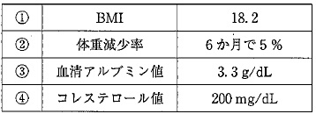
 |  | 1 | ① | 正解
 |  | 2 | ②
 |  | 3 | ③ | 正解
 |  | 4 | ④
歯科衛生士 | 2015 | 歯科保健指導論 |  | 2015_dh_15_am092
 |  | ビタミン欠乏と疾患の組合せで正しいのはどれか。2つ選べ。
 |  | 1 | ビタミンA -- エナメル質形成不全 | 正解
 |  | 2 | ビタミンD -- 骨軟化症 | 正解
 |  | 3 | ビタミンE -- 象牙質形成不全
 |  | 4 | ビタミンK -- 口角炎
歯科衛生士 | 2015 | 歯科保健指導論 |  | 2015_dh_15_am093
 |  | 特別支援学校における歯科衛生士の役割で適切なのはどれか。2つ選べ。
 |  | 1 | 健康診断の実施
 |  | 2 | 嚥下機能に応じた献立の作成
 |  | 3 | 口腔機能育成のための摂食指導 | 正解
 |  | 4 | 障害の程度に応じた口腔清掃用具の選択 | 正解
歯科衛生士 | 2015 | 歯科診療補助論 |  | 2015_dh_15_am094
 |  | 全部床義歯の印象採得で正しいのはどれか。2つ選べ。
 |  | 1 | 翼突下顎ヒダは下顎印象域に含まれる。
 |  | 2 | 既製トレーの修正は試適してから行う。 | 正解
 |  | 3 | 筋圧形成は口蓋隆起部の精密印象を目的に行う。
 |  | 4 | 精密印象で得られた陰型から作業用模型を製作する。 | 正解
歯科衛生士 | 2015 | 歯科診療補助論 |  | 2015_dh_15_am095
 |  | 石膏の硬化時間を短くするのはどれか。
 |  | 1 | 水量を多くする。
 |  | 2 | 水温を低くする。
 |  | 3 | 練和時間を短くする。
 |  | 4 | 練和速度を速くする。 | 正解
歯科衛生士 | 2015 | 歯科診療補助論 |  | 2015_dh_15_am096
 |  | 歯肉排除用綿糸に浸透させるのはどれか。2つ選べ。
 |  | 1 | 血管収縮薬 | 正解
 |  | 2 | 血流改善薬
 |  | 3 | 血管拡張薬
 |  | 4 | 血管収斂薬 | 正解
歯科衛生士 | 2015 | 歯科診療補助論 |  | 2015_dh_15_am097
 |  | ノロウイルス感染者の吐物の処理の手順を示す。 ①使い捨ての防護具を着用する。 ②吐物をペーパータオルで拭き取る。 ③拭き取った吐物は便器に流す。 ④拭き取った後の床は次亜塩素酸ナトリウムで消毒する。 適切でないのはどれか。
 |  | 1 | ①
 |  | 2 | ②
 |  | 3 | ③ | 正解
 |  | 4 | ④
歯科衛生士 | 2015 | 歯科診療補助論 |  | 2015_dh_15_am098
 |  | 抜歯鉗子の写真を別に示す。 適用部位で正しいのはどれか。
 |  | 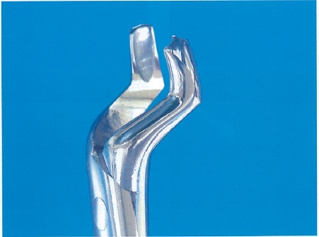
 |  | 1 | 上顎右側大臼歯
 |  | 2 | 下顎右側大臼歯
 |  | 3 | 上顎左側大臼歯 | 正解
 |  | 4 | 下顎左側大臼歯
歯科衛生士 | 2015 | 歯科診療補助論 |  | 2015_dh_15_am099
 |  | 不顕性誤嚥で正しいのはどれか。
 |  | 1 | 誤嚥の自覚がある。
 |  | 2 | 就寝時にもみられる。 | 正解
 |  | 3 | 肺炎のリスクは低い。
 |  | 4 | むせなどの反射が起きる。
歯科衛生士 | 2015 | 臨床歯科医学 |  | 2015_dh_15_am100
 |  | パノラマエックス線写真のトレースを示す。 咬合平面が山型になった原因と考えられる患者の位置づけはどれか。
 |  | 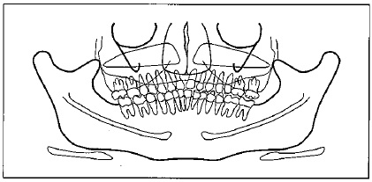
 |  | 1 | 顔が下を向いていた。
 |  | 2 | 顔が上を向いていた。 | 正解
 |  | 3 | 適切な断層域より前に位置していた。
 |  | 4 | 適切な断層域より後ろに位置していた。
歯科衛生士 | 2015 | 歯科診療補助論 |  | 2015_dh_15_am101
 |  | ABO式血液型の説明で正しいのはどれか。2つ選べ。
 |  | 1 | A型の赤血球にはB抗原がある。
 |  | 2 | B型の血清中には抗B抗体がある。
 |  | 3 | O型の血清中には抗A抗体がある。 | 正解
 |  | 4 | AB型の赤血球にはA抗原がある。 | 正解
歯科衛生士 | 2015 | 歯科診療補助論 |  | 2015_dh_15_am102
 |  | 器具の写真を別に示す。 器具の用途で正しいのはどれか。2つ選べ。
 |  | 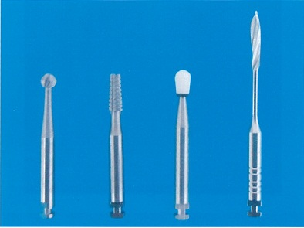
 |  | 1 | ① -- 軟化象牙質の除去 | 正解
 |  | 2 | ② -- 金属鋳造冠の除去
 |  | 3 | ③ -- コンポジットレジンの咬合調整 | 正解
 |  | 4 | ④ -- 根管充塡用の糊剤の挿入
歯科衛生士 | 2015 | 歯科診療補助論 |  | 2015_dh_15_am103
 |  | 58歳の男性。上顎左側臼歯部頬側の歯肉切除術を行うことになった。器具の写真を別に示す。 ポケット底の位置を確認するための器具はどれか。
 |  | 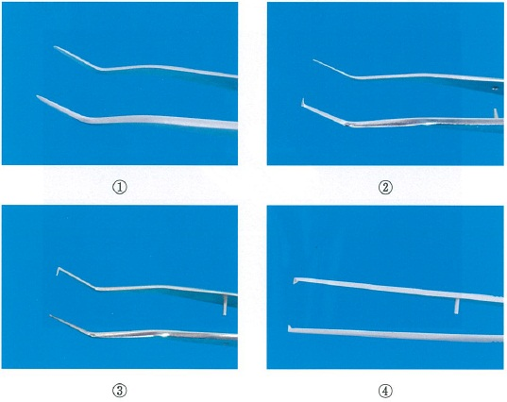
 |  | 1 | ①
 |  | 2 | ②
 |  | 3 | ③ | 正解
 |  | 4 | ④
歯科衛生士 | 2015 | 歯科診療補助論 |  | 2015_dh_15_am104
 |  | リッジラップ型ポンティックのブリッジ装着後に、基底面のセメント除去に用いるのに適切なのはどれか。
 |  | 1 | 綿 棒
 |  | 2 | 分離材
 |  | 3 | タフトブラシ
 |  | 4 | スーパーフロス | 正解
歯科衛生士 | 2015 | 歯科診療補助論 |  | 2015_dh_15_am105
 |  | 障害者の歯科治療時における行動調整で誤っているのはどれか。
 |  | 1 | 患者の権利や尊厳を守る。
 |  | 2 | 静脈内鎮静法は有意識下で行う。
 |  | 3 | 行動変容法を併用して進めると効果的である。
 |  | 4 | 協力度が向上しても抑制器具や開口器は外さない。 | 正解
歯科衛生士 | 2015 | 歯科診療補助論 |  | 2015_dh_15_am106
 |  | 主に嵌合力で合着する材料はどれか。
 |  | 1 | レジンセメント
 |  | 2 | リン酸亜鉛セメント | 正解
 |  | 3 | カルボキシレートセメント
 |  | 4 | グラスアイオノマーセメント
歯科衛生士 | 2015 | 歯科診療補助論 |  | 2015_dh_15_am107
 |  | 4-META/MMA-TBB系接着性レジンセメントについて正しいのはどれか。2つ選べ。
 |  | 1 | フィラーが配合されている。
 |  | 2 | 筆積み法で使用することができる。 | 正解
 |  | 3 | 非貴金属には金属処理剤を使用する。
 |  | 4 | モノマー液にキャタリストを含んだ状態で使用する。 | 正解
歯科衛生士 | 2015 | 歯科診療補助論 |  | 2015_dh_15_am108
 |  | 矯正用プライヤーの写真を別に示す。 プライヤーと用途の組合せで正しいのはどれか。2つ選べ。
 |  | 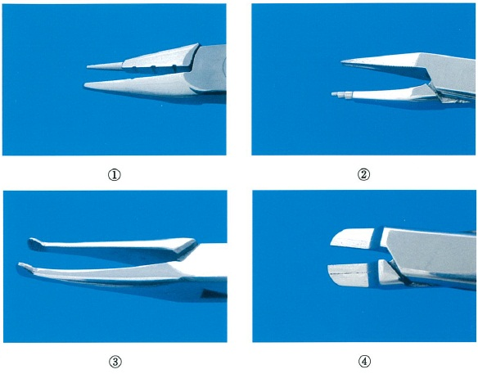
 |  | 1 | ① -- 結 紮
 |  | 2 | ② -- ワイヤーの屈曲 | 正解
 |  | 3 | ③ -- ワイヤーの着脱 | 正解
 |  | 4 | ④ -- ワイヤーの切断
歯科衛生士 | 2015 | 歯科診療補助論 |  | 2015_dh_15_am109
 |  | 咬合採得時の写真を別に示す。 準備する器材はどれか。2つ選べ。
 |  | 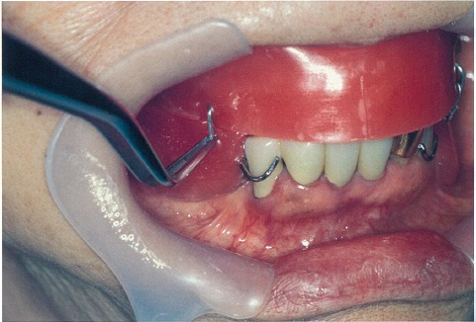
 |  | 1 | 適合試験材
 |  | 2 | 人工歯モールドガイド | 正解
 |  | 3 | アルコールトーチランプ | 正解
 |  | 4 | モデリングコンパウンド
歯科衛生士 | 2015 | 歯科診療補助論 |  | 2015_dh_15_am110
 |  | 5歳の男児。外傷による歯の破折を主訴として来院した。上顎両側乳中切歯の抜歯を行うために浸潤麻酔を行うことになったが、号泣して体動がある。 注射筒を受け渡す経路を図の①～④に示す。 適切なのはどれか。
 |  | 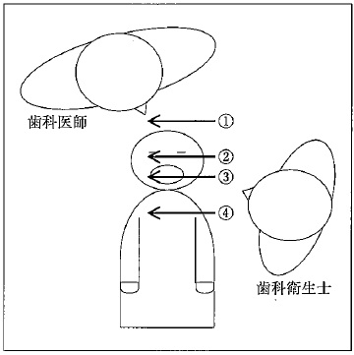
 |  | 1 | ① | 正解
 |  | 2 | ②
 |  | 3 | ③
 |  | 4 | ④

